gitlab代码仓库备份
Gitlab代码仓库自动备份

一、将docker容器内的默认备份目录映射到宿主机上：

1、进入docker容器内，可查看并修改gitlab默认备份路径

通过修改配置文件/etc/gitlab/gitlab.rb 来自定义 backup 目录

2、将此备份目录映射到宿主机的/home/gitlab/gitlab.opt/backup目录

二、在宿主机上创建一个新的备份目录，并挂在到远程备份服务器上：

1、创建新备份文件的目录：/home/gitlab.backup

2、将此目录挂在到远程备份服务器上

三、用crontab定时执行任务
注：cron服务是Linux的内置服务，但是其不会自动开机启动。

1、启动cron服务

2、设置cron服务开机启动
vim /etc/rc.d/rc.local
插入一行：/sbin/service crond start
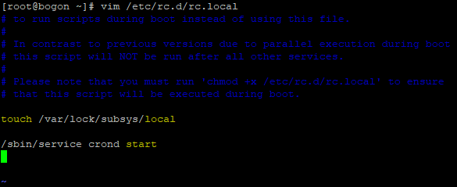

3、在/root下创建备份脚本：gitlab_backup.sh ，内容如下：

4、系统在root用户下，使用 crontab -e 命令编辑定时计划任务如下：
每日23：00删除旧备份文件
每日00：00点执行gitlab_backup.sh备份脚本
每日01：00点将新备份文件拷贝到远程备份服务器的挂载路径下

